Sayfa1
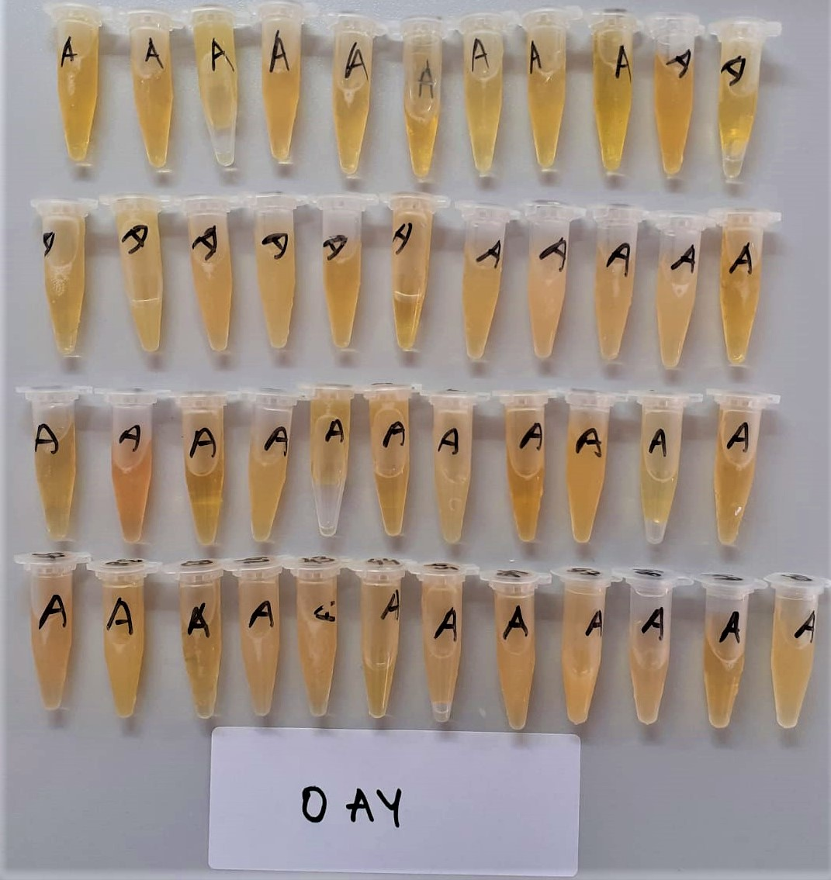
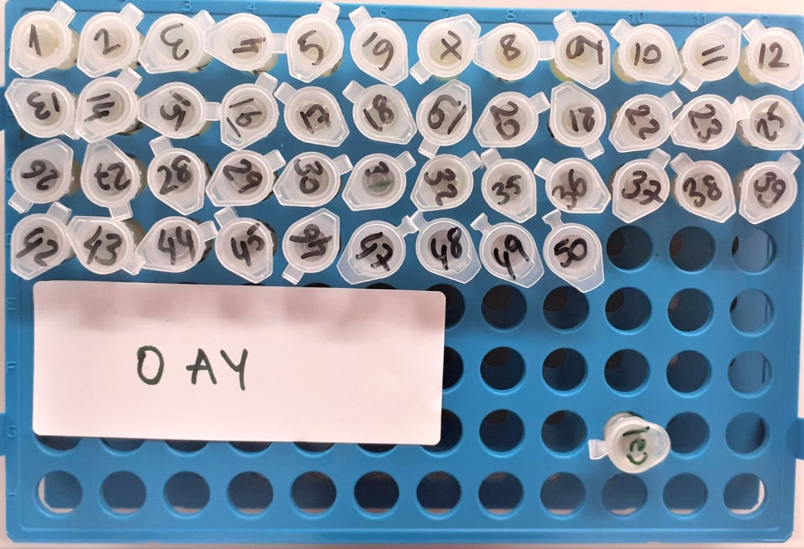
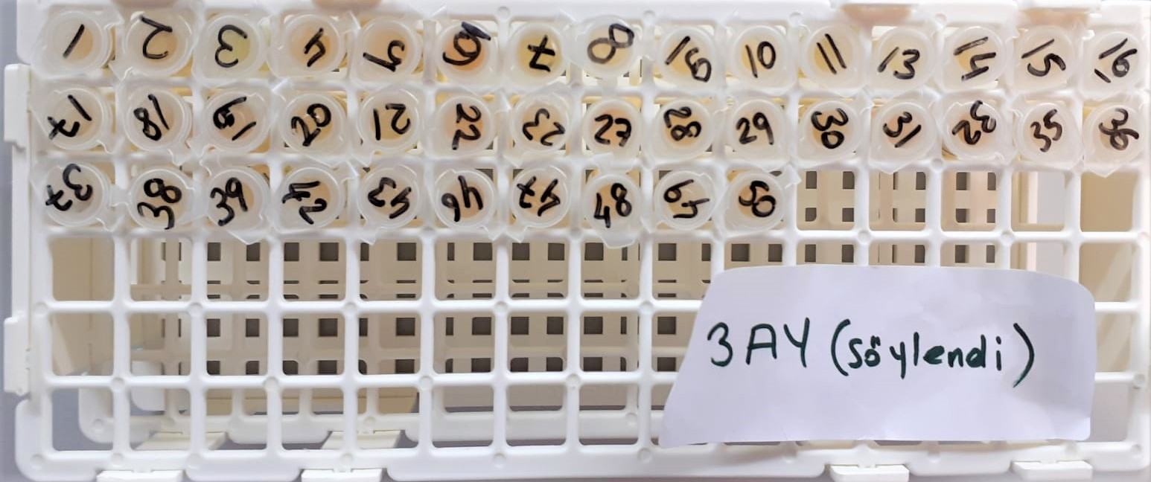
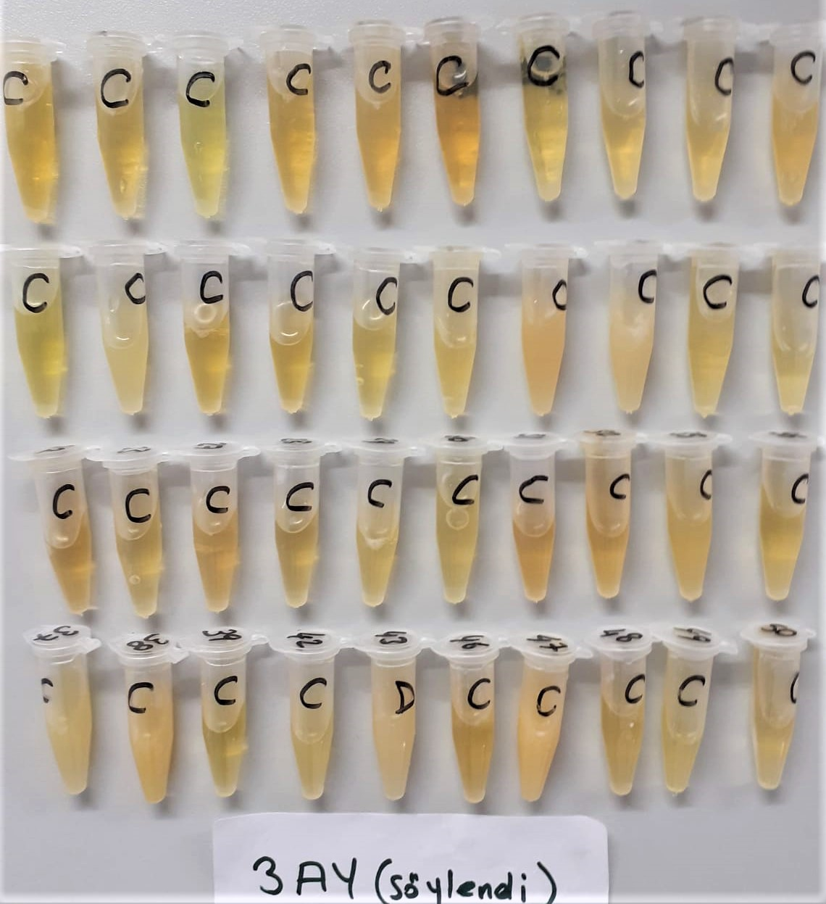
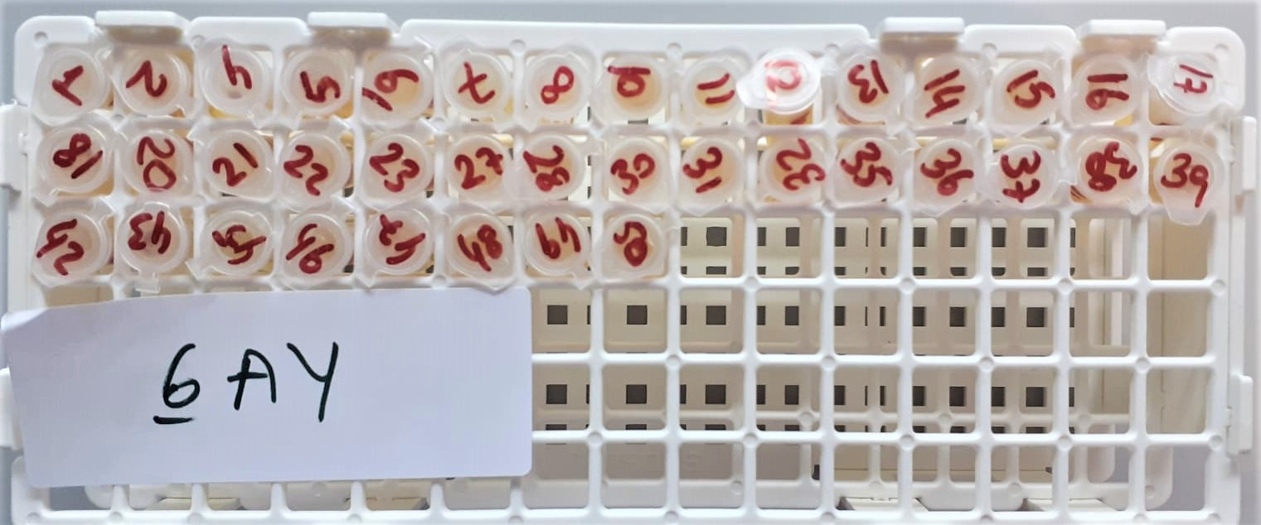
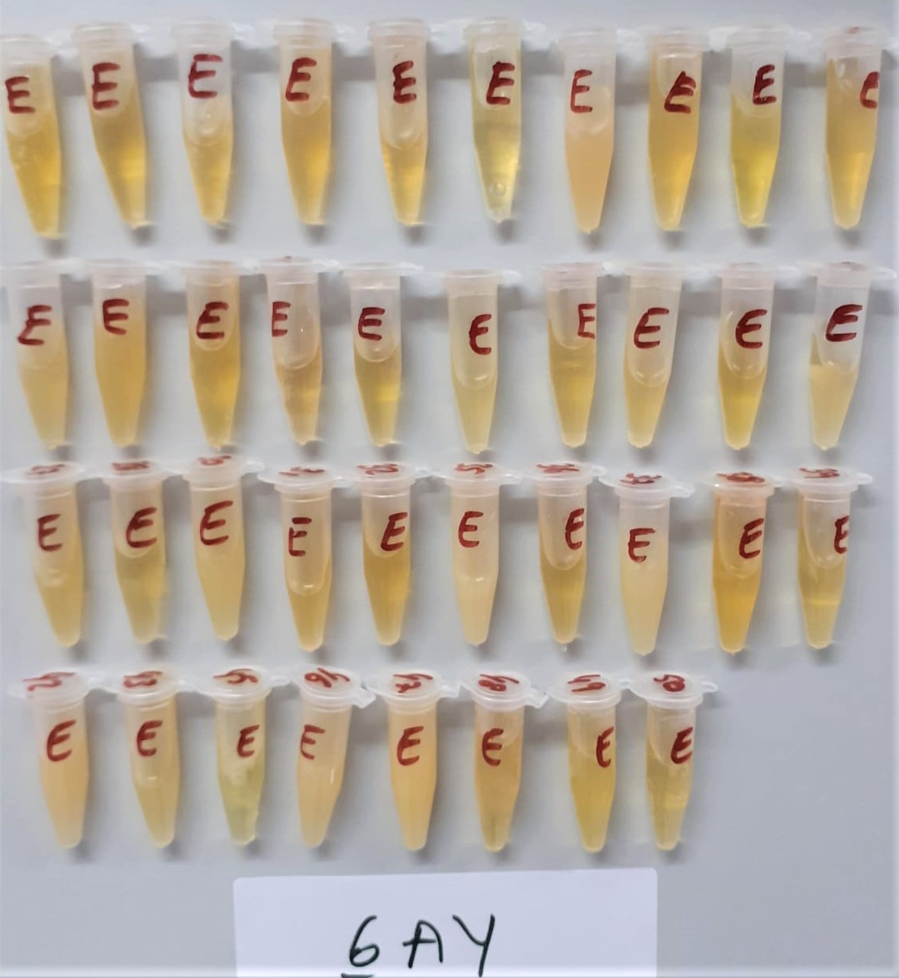
Numune Adı | TAS(mmol/L) | TOS (µmol/L) | OSI | PON-1(U/L) | TTL(µmol/L) | NTL(µmol/L) | Disülfit | IMA Abs (AU) | CRP (mg/L) | NOT
(GRUP-0 AY)- 1 | 2.1 | 7.15 | 0.340 | 368 | 1090.8 | 990 | 50.4 | 0.83 | 0.92
(GRUP-0 AY)- 2 | 2.54 | 5.08 | 0.200 | 56 | 828.3 | 609 | 109.65 | 0.86 | 2.85
(GRUP-0 AY)- 3 | 2.24 | 1.79 | 0.080 | 51 | 990.3 | 775 | 107.65 | 1.02 | 2 | hafif lipemi
(GRUP-0 AY)- 4 | 2.8 | 1.17 | 0.042 | 144 | 844.5 | 664 | 90.25 | 0.86 | 7.94
(GRUP-0 AY)- 5 | 2.32 | 5.01 | 0.216 | 247 | 826.8 | 522 | 152.4 | 1.12 | 20.85
(GRUP-0 AY)- 6 | 2.06 | 4.07 | 0.198 | 148 | 1020.9 | 1012 | 4.45 | 0.91 | 22 |  | Bu çalışmada "Relassay" marka kitler kullanılmıştır.
(GRUP-0 AY)- 7 | 2.31 | 0.73 | 0.032 | 60 | 680.1 | 479 | 100.55 | 0.86 | 7.39 |  | Kullanılan cihaz: Mindray marka BS300 model tam otomatik biyokimya cihazı
(GRUP-0 AY)- 8 | 2.47 | 0.66 | 0.027 | 346 | 861.6 | 844 | 8.8 | 0.91 | 5.24
(GRUP-0 AY)- 9 | 2.85 | 4.03 | 0.141 | 47 | 980.1 | 772 | 104.05 | 0.9 | 33.13
(GRUP-0 AY)- 10 | 2.54 | 0.5 | 0.020 | 92 | 1002.6 | 865 | 68.8 | 0.64 | 3.01
(GRUP-0 AY)- 11 | 2.67 | 0.86 | 0.032 | 315 | 1013.7 | 756 | 128.85 | 0.82 | 0.86
(GRUP-0 AY)- 12 | 2.27 | 0.73 | 0.032 | 259 | 1006.2 | 729 | 138.6 | 0.71 | 10.25
(GRUP-0 AY)- 13 | 2.44 | 0.76 | 0.031 | 75 | 1214.7 | 559 | 327.85 | 0.47 | 3.81 | lipemi
(GRUP-0 AY)- 14 | 2.48 | 1.93 | 0.078 | 318 | 1348.2 | 730 | 309.1 | 0.73 | 1.84 | hafif lipemi
(GRUP-0 AY)- 15 | 2.71 | 7.18 | 0.265 | 122 | 1120.8 | 592 | 264.4 | 0.92 | 7.88 | hafif lipemi
(GRUP-0 AY)- 16 | 2.34 | 4.76 | 0.203 | 102 | 836.7 | 604 | 116.35 | 1.04 | 0.77
(GRUP-0 AY)- 17 | 2.41 | 1.14 | 0.047 | 348 | 918.9 | 585 | 166.95 | 0.9 | 3.12
(GRUP-0 AY)- 18 | 2.11 | 1.36 | 0.064 | 28 | 1258.8 | 775 | 241.9 | 0.74 | 1.14
(GRUP-0 AY)- 19 | 2.62 | 2.36 | 0.090 | 98 | 1492.2 | 715 | 388.6 | 0.44 | 18.15 | lipemi
(GRUP-0 AY)- 20 | 2.76 | 0.81 | 0.029 | 359 | 983.4 | 705 | 139.2 | 0.94 | 0.84
(GRUP-0 AY)- 21 | 2.43 | 1.8 | 0.074 | 378 | 1340.1 | 826 | 257.05 | 0.52 | 6.11 | lipemi
(GRUP-0 AY)- 22 | 2.18 | 0.64 | 0.029 | 96 | 900 | 657 | 121.5 | 0.79 | 12.45
(GRUP-0 AY)- 23 | 2.13 | 3.45 | 0.162 | 305 | 806.7 | 563 | 121.85 | 1.01 | 4.22
(GRUP-0 AY)- 25 | 2.46 | 3.93 | 0.160 | 95 | 1020 | 744 | 138 | 0.72 | 2.94
(GRUP-0 AY)- 26 | 2.13 | 0.92 | 0.043 | 256 | 848.1 | 498 | 175.05 | 1 | 5.32
(GRUP-0 AY)- 27 | 2.58 | 3.12 | 0.121 | 212 | 1225.8 | 728 | 248.9 | 0.77 | 2.79
(GRUP-0 AY)- 28 | 2.3 | 1.56 | 0.068 | 264 | 1026.9 | 678 | 174.45 | 0.74 | 26.21
(GRUP-0 AY)- 29 | 1.39 | 0.8 | 0.058 | 220 | 1004.7 | 899 | 52.85 | 0.8 | 9.22
(GRUP-0 AY)- 30 | 2.73 | 0.66 | 0.024 | 140 | 1213.8 | 696 | 258.9 | 0.69 | 6.6 | hafif lipemi
(GRUP-0 AY)- 31 | 2.37 | 0.41 | 0.017 | 678 | 933.3 | 592 | 170.65 | 0.8 | 2.66
(GRUP-0 AY)- 32 | 2.08 | 0.71 | 0.034 | 91 | 1313.7 | 680 | 316.85 | 0.3 | 0.55
(GRUP-0 AY)- 35 | 2.55 | 0.73 | 0.029 | 229 | 1004.7 | 674 | 165.35 | 0.89 | 8.02
(GRUP-0 AY)- 36 | 2.36 | 0.82 | 0.035 | 150 | 981.9 | 627 | 177.45 | 0.94 | 1.14
(GRUP-0 AY)- 37 | 2.6 | 1.95 | 0.075 | 907 | 1219 | 646 | 286.5 | 0.9 | 0.59
(GRUP-0 AY)- 38 | 2.72 | 0.15 | 0.006 | 352 | 1455 | 565 | 445 | 0.49 | 2.12 | lipemi
(GRUP-0 AY)- 39 | 2.33 | 0.9 | 0.039 | 237 | 905 | 591 | 157 | 0.97 | 1.03
(GRUP-0 AY)- 42 | 2.51 | 0.91 | 0.036 | 131 | 1263 | 684 | 289.5 | 0.26 | 8.21 | lipemi
(GRUP-0 AY)- 43 | 2.26 | 2.07 | 0.092 | 142 | 1194 | 718 | 238 | 0.38 | 11.05
(GRUP-0 AY)- 44 | 2.35 | 0.74 | 0.031 | 454 | 1066 | 615 | 225.5 | 0.69 | 0.49
(GRUP-0 AY)- 45 | 2.4 | 0.67 | 0.028 | 134 | 1070 | 484 | 293 | 0.74 | 0.84 | lipemi
(GRUP-0 AY)- 46 | 1.94 | 9.69 | 0.499 | 313 | 1175 | 852 | 161.5 | 0.47 | 5.04 | lipemi
(GRUP-0 AY)- 47 | 2.48 | 5.72 | 0.231 | 66 | 1863 | 608 | 627.5 | 1.18 | 17.53 | ağır lipemi
(GRUP-0 AY)- 48 | 2.16 | 6.47 | 0.300 | 62 | 1055 | 632 | 211.5 | 0.71 | 10.81
(GRUP-0 AY)- 49 | 2.24 | 5.63 | 0.251 | 273 | 948 | 580 | 184 | 0.76 | 4.9
(GRUP-0 AY)- 50 | 2.22 | 5.76 | 0.259 | 263 | 1669 | 639 | 515 | 0.99 | 1.08
(GRUP-3 AY)- 1 | 2.51 | 6.09 | 0.243 | 359 | 1135 | 1061 | 37 | 0.93 | 0.72
(GRUP-3 AY)- 2 | 2.36 | 3.42 | 0.145 | 96 | 881 | 586 | 147.5 | 1.05 | 2.53
(GRUP-3 AY)- 3 | 2.16 | 7.17 | 0.332 | 59 | 880 | 667 | 106.5 | 1.09 | 22.56
(GRUP-3 AY)- 4 | 2.35 | 2.16 | 0.092 | 198 | 878 | 662 | 108 | 0.85 | 2.2
(GRUP-3 AY)- 5 | 2.35 | 5.55 | 0.236 | 418 | 890 | 593 | 148.5 | 0.8 | 35.27
(GRUP-3 AY)- 6 | 2.02 | 5.17 | 0.256 | 173 | 1009 | 703 | 153 | 0.78 | 1.59
(GRUP-3 AY)- 7 | 2.06 | 1.35 | 0.066 | 68 | 765 | 527 | 119 | 0.93 | 5.42
(GRUP-3 AY)- 8 | 2.56 | 6.18 | 0.241 | 406 | 988 | 588 | 200 | 1.07 | 1.53
(GRUP-3 AY)- 9 | 2.48 | 4.98 | 0.201 | 409 | 925 | 603 | 161 | 0.96 | 1.52
(GRUP-3 AY)- 10 | 2.6 | 1.98 | 0.076 | 161 | 1313 | 972 | 170.5 | 0.49 | 5.13
(GRUP-3 AY)- 11 | 2.43 | 1.87 | 0.077 | 321 | 999 | 661 | 169 | 0.99 | 3.53
(GRUP-3 AY)- 13 | 2.11 | 1.36 | 0.064 | 81 | 1012 | 640 | 186 | 0.7 | 4.25
(GRUP-3 AY)- 14 | 2.2 | 1.69 | 0.077 | 661 | 953 | 620 | 166.5 | 0.89 | 0.85
(GRUP-3 AY)- 15 | 2.18 | 1.61 | 0.074 | 655 | 1040 | 765 | 137.5 | 0.86 | 0.84
(GRUP-3 AY)- 16 | 1.9 | 0.36 | 0.019 | 78 | 1703 | 529 | 587 | 0.87 | 0.84
(GRUP-3 AY)- 17 | 2.17 | 0.9 | 0.041 | 420 | 911 | 566 | 172.5 | 0.74 | 1.51
(GRUP-3 AY)- 18 | 2.5 | 0.63 | 0.025 | 80 | 1680 | 813 | 433.5 | 0.45 | 1.1 | hafif lipemi
(GRUP-3 AY)- 19 | 2.49 | 1.98 | 0.080 | 142 | 1930 | 762 | 584 | 0.07 | 25.49 | lipemi
(GRUP-3 AY)- 20 | 2.6 | 0.8 | 0.031 | 319 | 1007 | 739 | 134 | 0.86 | 1.73
(GRUP-3 AY)- 21 | 1.86 | 0.33 | 0.018 | 323 | 922 | 705 | 108.5 | 0.86 | 0.78
(GRUP-3 AY)- 22 | 1.98 | 2.76 | 0.139 | 88 | 1021 | 648 | 186.5 | 0.83 | 2.46
(GRUP-3 AY)- 23 | 1.91 | 0.18 | 0.009 | 291 | 929 | 695 | 117 | 0.93 | 2.28
(GRUP-3 AY)- 27 | 2.49 | 3.09 | 0.124 | 179 | 1245 | 789 | 228 | 0.81 | 1.55
(GRUP-3 AY)- 28 | 1.9 | 2.16 | 0.114 | 226 | 862 | 517 | 172.5 | 0.9 | 8.33
(GRUP-3 AY)- 29 | 1.92 | 0.5 | 0.026 | 396 | 1023 | 733 | 145 | 0.79 | 3.9
(GRUP-3 AY)- 30 | 2.47 | 0.31 | 0.013 | 101 | 988 | 771 | 108.5 | 0.86 | 2.95
(GRUP-3 AY)- 31 | 2.17 | 3.21 | 0.148 | 629 | 1013 | 727 | 143 | 0.94 | 1.71
(GRUP-3 AY)- 32 | 2.2 | 2.17 | 0.098636363636 | 82 | 984 | 805 | 89.5 | 0.78 | 1.85
(GRUP-3 AY)- 35 | 2.47 | 1.47 | 0.05951417004 | 241 | 1133 | 639 | 247 | 0.67 | 17.41
(GRUP-3 AY)- 36 | 2.15 | 0.63 | 0.029302325581 | 128 | 978 | 792 | 93 | 0.9 | 1.3
(GRUP-3 AY)- 37 | 2.55 | 0.76 | 0.029803921569 | 667 | 1261 | 822 | 219.5 | 0.58 | 2.16
(GRUP-3 AY)- 38 | 2.51 | 1.31 | 0.05219123506 | 408 | 1694 | 798 | 448 | 0.11 | 2.21 | hafif lipemi
(GRUP-3 AY)- 39 | 2.22 | 4.57 | 0.20585585586 | 211 | 906 | 609 | 148.5 | 1.01 | 0.84
(GRUP-3 AY)- 42 | 2.35 | 0.55 | 0.023404255319 | 111 | 1233 | 742 | 245.5 | 0.67 | 4.03
(GRUP-3 AY)- 43 | 1.45 | 2.58 | 0.17793103448 | 13 | 2018 | 931 | 543.5 | 0.67 | 4 | lipemi
(GRUP-3 AY)- 46 | 1.97 | 2.22 | 0.11269035533 | 592 | 985 | 570 | 207.5 | 0.82 | 2.67
(GRUP-3 AY)- 47 | 2.35 | 0.38 | 0.016170212766 | 98 | 2118 | 562 | 778 | 0.72 | 4.51 | ağır lipemi
(GRUP-3 AY)- 48 | 2.09 | 1.25 | 0.05980861244 | 80 | 1011 | 580 | 215.5 | 0.99 | 1.51
(GRUP-3 AY)- 49 | 2.16 | 0.29 | 0.013425925926 | 384 | 1140 | 651 | 244.5 | 0.74 | 1.29
(GRUP-3 AY)- 50 | 2.32 | 0.51 | 0.021982758621 | 396 | 1879 | 787 | 546 | 0.93 | 0.79
(GRUP-6 AY)- 1 | 2.32 | 8.52 | 0.36724137931 | 346 | 815 | 196 | 309.5 | 1.04 | 0.44
(GRUP-6 AY)- 2 | 2.2 | 1.81 | 0.082272727273 | 75 | 602 | 537 | 32.5 | 1.02 | 3.53
(GRUP-6 AY)- 4 | 2.73 | 4.26 | 0.15604395604 | 227 | 793 | 687 | 53 | 0.7 | 3.2
(GRUP-6 AY)- 5 | 2.23 | 7.36 | 0.33004484305 | 388 | 784 | 585 | 99.5 | 1.04 | 6.16
(GRUP-6 AY)- 6 | 1.78 | 5.66 | 0.31797752809 | 153 | 833 | 683 | 75 | 0.87 | 0.78
(GRUP-6 AY)- 7 | 2.32 | 4.07 | 0.17543103448 | 60 | 633 | 512 | 60.5 | 0.83 | 6.03
(GRUP-6 AY)- 8 | 2.51 | 4.63 | 0.18446215139 | 461 | 1263 | 613 | 325 | 0.25 | 2.61 | lipemi
(GRUP-6 AY)- 10 | 2.39 | 1.4 | 0.058577405858 | 143 | 656 | 505 | 75.5 | 0.75 | 4.21
(GRUP-6 AY)- 11 | 2.28 | 2.1 | 0.092105263158 | 299 | 721 | 674 | 23.5 | 0.96 | 3.29
(GRUP-6 AY)- 12 | 2.21 | 3.49 | 0.15791855204 | 412 | 627 | 554 | 36.5 | 0.91 | 89.2
(GRUP-6 AY)- 13 | 2.19 | 1.46 | 0.066666666667 | 97 | 865 | 540 | 162.5 | 0.8 | 4.9
(GRUP-6 AY)- 14 | 1.98 | 1.18 | 0.059595959596 | 647 | 968 | 634 | 167 | 0.55 | 1.57
(GRUP-6 AY)- 15 | 2.47 | 1.42 | 0.057489878543 | 122 | 1099 | 807 | 146 | 0.78 | 13.41
(GRUP-6 AY)- 16 | 1.91 | 2.07 | 0.10837696335 | 77 | 908 | 682 | 113 | 1.02 | 1.05
(GRUP-6 AY)- 17 | 2.22 | 1.25 | 0.056306306306 | 412 | 596 | 569 | 13.5 | 1.05 | 1.21
(GRUP-6 AY)- 18 | 2.5 | 1.25 | 0.05 | 70 | 1136 | 851 | 142.5 | 0.85 | 0.97
(GRUP-6 AY)- 20 | 2.72 | 1.45 | 0.053308823529 | 309 | 989 | 751 | 119 | 0.88 | 6.79
(GRUP-6 AY)- 21 | 2.09 | 1.02 | 0.048803827751 | 361 | 990 | 708 | 141 | 0.87 | 2.15
(GRUP-6 AY)- 22 | 1.95 | 0.47 | 0.024102564103 | 76 | 1029 | 797 | 116 | 0.89 | 0.88
(GRUP-6 AY)- 23 | 2.1 | 1.96 | 0.093333333333 | 366 | 950 | 757 | 96.5 | 0.97 | 42.97
(GRUP-6 AY)- 27 | 1.92 | 1.07 | 0.055729166667 | 194 | 1189 | 770 | 209.5 | 0.73 | 44.89
(GRUP-6 AY)- 28 | 1.94 | 1.3 | 0.067010309278 | 257 | 841 | 546 | 147.5 | 0.83 | 1.98
(GRUP-6 AY)- 30 | 2.39 | 2.38 | 0.099581589958 | 86 | 1289 | 683 | 303 | 0.43 | 15.22 | lipemi
(GRUP-6 AY)- 31 | 1.97 | 1.15 | 0.058375634518 | 445 | 892 | 650 | 121 | 0.82 | 10.79
(GRUP-6 AY)- 32 | 2.25 | 0.8 | 0.035555555556 | 86 | 1019 | 873 | 73 | 0.73 | 1.4
(GRUP-6 AY)- 35 | 2.3 | 0.04 | 0.0017391304348 | 130 | 1718 | 552 | 583 | 0.81 | 1.25 | lipemi
(GRUP-6 AY)- 36 | 2.26 | 1.18 | 0.052212389381 | 114 | 924 | 750 | 87 | 0.82 | 5.51
(GRUP-6 AY)- 37 | 2.15 | 0.64 | 0.02976744186 | 573 | 1280 | 680 | 300 | 0.44 | 1.3 | lipemi
(GRUP-6 AY)- 38 | 2.37 | 0.25 | 0.010548523207 | 279 | 1098 | 750 | 174 | 0.8 | 1.11
(GRUP-6 AY)- 39 | 2.24 | 1.45 | 0.064732142857 | 294 | 990 | 779 | 105.5 | 0.99 | 8.41
(GRUP-6 AY)- 42 | 2.5 | 1.78 | 0.0712 | 105 | 1503 | 715 | 394 | 0.01 | 10.94 | lipemi
(GRUP-6 AY)- 43 | 2.19 | 1.07 | 0.048858447489 | 85 | 1365 | 634 | 365.5 | 0.21 | 6.14 | lipemi
(GRUP-6 AY)- 45 | 2.13 | 1.25 | 0.058685446009 | 103 | 896 | 663 | 116.5 | 0.9 | 3.99
(GRUP-6 AY)- 46 | 2.01 | 1.39 | 0.069154228856 | 542 | 1619 | 622 | 498.5 | 0.22 | 6.91 | lipemi
(GRUP-6 AY)- 47 | 2.5 | 0.26 | 0.0104 | 85 | 2023 | 487 | 768 | 0.34 | 12.09 | lipemi
(GRUP-6 AY)- 48 | 2.15 | 0.97 | 0.04511627907 | 75 | 1122 | 627 | 247.5 | 0.74 | 3.38
(GRUP-6 AY)- 49 | 2.43 | 0.65 | 0.026748971193 | 396 | 1089 | 685 | 202 | 0.58 | 1.52
(GRUP-6 AY)- 50 | 2.25 | 1.13 | 0.050222222222 | 352 | 2124 | 699 | 712.5 | 0.94 | 3.5

